副驾驶员首页
 |  |  |  |  |  |  |  |  |  |  |  |  |  |  | 版本：0/A 识别号：GR/ZY/BOM-2020-11-001
编号：GR-21-01-23
车型 |  | TX轻量化 |  | TX轻量化副驾驶员座椅（非集成）EBOM清单 |  |  |  |  |  |  |  |  |  | 编制 | 审核 | 标准化 | 批准 | 页次 | 日 期
 |  |  |  | (首页 ) |  |  |  |  |  |  |  |  |  | 李红涛 |  |  |  | 1/1 | 2022-06-20
图示 |  |  | NO. |  |  | 件名 |  |  | 产品描述 |  |  |  |  | 单台用量 | 车型配置 |  | 备注
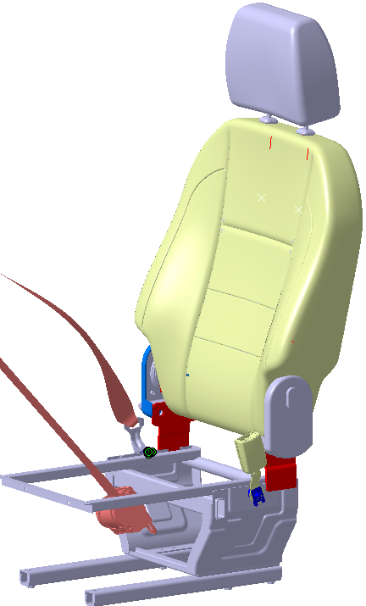 |  |  | 1 | YZ166451000001 |  | 副驾驶员座椅总成 |  |  | 在WG1662511045/2基础上更改底支架 |  |  |  |  | 1 |  |  | 主面料：T638 辅面料：03333

 |  |  | 6 |  |  | 以下空白
变更履历
No | 日期 |  | 零件号 | 零件名称 | 变更内容 |  | 变更原因 | 变更来源 |  | No | 日期 | 零件号 | 零件名称 | 变更内容 |  | 变更原因 |  | 变更来源
1
2
3
4
5
6
7
8
9
10
11
12
13
14
15
16
17
18
19
20
21
22
23
24
25
26
27
28
29
30

副驾驶员座椅总成
序号 | 装配等级 |  |  |  |  |  |  |  |  |  | 来源 | QAD | 零件号 | 名称 | 图示 | 数据版本 | 图纸号 | 图纸版本 | 是否申请新零件号 | 沿用件 Y/Y | 零件类别 | 材料 | 材料标准 | 轮廓尺寸 (长*宽*高) | 重量 （Kg） | 工艺方式 | 工艺规格 |  |  | 工艺用量(kg) | 材料利用率 | 焊接长度(cm) | 涂装面积(㎡) | 外购/自制 | 供应商 | 供应商联系人 | 原材料价格 | 材料成本 | 料废折合加工系数 | 系数 | 目标价 | 采购价格比重 | 采购价格 | 差异价格 | 差价比率 | 备注 | 用量
 | 0 | 1 | 2 | 3 | 4 | 5 | 6 | 7 | 8 | 9 |  |  |  |  |  |  |  |  |  |  |  |  |  |  |  |  | 长 | 宽 | 高
 | 0 |  |  |  |  |  |  |  |  |  |  | SHT0014789 | YZ166451000001 | 副驾驶员座椅总成 |  | A | —— | A | Y | N | 总成件 | ASSY | —— | 1103*580*700 | 26.0000 | 组装 |  |  |  |  |  |  |  | 河北自制 | 组装车间 |  |  |  |  |  |  |  | 287.29185644 |  |  |  | 1 | 287.29185644
6 |  |  |  |  |  |  |  |  |  |  | T5 | SHT0012291 | SHT0012291 | 头枕总成 |  | A | —— | —— | N | Y | 总成件 | ASSY | —— | 116*265*385 | 1.0770 |  |  |  |  |  |  | 4.00 | 0.10 | 过程虚拟件 |  |  | 0.879 |  |  |  |  |  | 0.879 |  |  |  | 1 | 0.879
11 |  | 1 |  |  |  |  |  |  |  |  | T5 | SHT0012298 | SHT0012298 | 头枕面套总成 |  | A | —— | —— | N | Y | 缝纫总成 | ASSY | —— | —— | 0.0900 | 缝纫 |  |  |  |  |  |  |  | 河北外购 | 湘乡简美 |  |  |  |  |  |  |  | 8.0668 |  |  |  | 1 | 8.0668
15 |  | 1 |  |  |  |  |  |  |  |  | T5 | SHT0012292 | SHT0012292 | 头枕泡沫总成 |  | A | SHT0012292 | A | N | Y | 注塑件 | ASSY | —— | 116*265*385 | 0.9870 |  |  |  |  |  |  |  |  | 河北外购 | 日照连成 |  |  |  |  |  |  |  | 14.2 |  |  |  | 1 | 14.2
16 |  |  | 2 |  |  |  |  |  |  |  | T5 | SHT0012293 | SHT0012293 | 头枕泡沫本体 |  | A | —— | —— | N | Y | 发泡 | PUR | —— | 116*265*210 | 0.5244 | 发泡 | 8%损耗 |  |  | 0.566 | 92.59% |  |  |  |  |  |  |  |  |  |  |  |  |  |  |  | 1 | 0
17 |  |  | 2 |  |  |  |  |  |  |  | B40 | SLT0002692 | 6808111X2001A | 驾驶员头枕杆 |  | A | 6808111X2001A | A | N | Y | 管类 | Q235 | GB/T700 | 45*140*314 | 0.4626 | 弯管 |  |  |  |  |  |  |  |  |  |  |  |  |  |  |  |  |  |  |  |  | 1 | 0
18 |  |  |  |  |  |  |  |  |  |  | T5 | SHT0012316 | SHT0012316 | 副驾驶员靠背总成 |  | A | —— | —— | N | Y | 总成件 | ASSY | —— | 603*527*160 | #REF! | 组装 |  |  |  |  |  |  |  | 过程虚拟件 |  |  |  |  |  |  |  |  |  |  |  |  | 1 | 0
23 |  | 1 |  |  |  |  |  |  |  |  | T5 | SHT0012823 | SHT0012823 | 靠背面套总成 |  | A | —— | —— | N | Y | 缝纫总成 | ASSY | —— | —— | 0.6700 | 缝纫 |  |  |  |  |  |  |  | 河北外购 | 湘乡简美 |  |  |  |  |  |  |  | 33.3011 |  |  |  | 1 | 33.3011
28 |  | 1 |  |  |  |  |  |  |  |  | B40 | SCS0004029 | BQB40-6806117 | 主动头枕导套 |  | A | BQB40-6806117 | A | N | Y | 注塑件 | PP8303 | —— | 32*34*87 | 0.0196 |  |  |  |  |  |  |  |  | 河北外购 | 黄骅雍丰 |  |  |  |  |  |  |  | 0.4565 |  |  |  | 1 | 0.4565
29 |  | 1 |  |  |  |  |  |  |  |  | B40 | SCS0004036 | BQB40-6806118 | 自由头枕导套 |  | A | BQB40-6806118 | A | N | Y | 注塑件 | PP8303 | —— | 32*33*87 | 0.0156 |  |  |  |  |  |  |  |  | 河北外购 | 黄骅雍丰 |  |  |  |  |  |  |  | 0.4565 |  |  |  | 1 | 0.4565
30 |  | 1 |  |  |  |  |  |  |  |  | T5 | SHT0012440 | SHT0012440 | 副驾驶员靠背泡沫总成 |  | A | SHT0012440 | A | N | Y | 注塑件 | ASSY | —— | 228*521*586 | 0.6500 |  |  |  |  |  |  |  |  | 河北自制 | 发泡车间 |  |  |  |  |  |  |  | 22.0335 |  |  |  | 1 | 22.0335
31 |  |  | 2 |  |  |  |  |  |  |  | T5 | SHT0012446 | SHT0012446 | 副驾驶员靠背泡沫本体 |  | A | —— | —— | N | Y | 发泡 | PUR | —— | 228*521*586 | 0.6400 | 发泡 | 8%损耗 |  |  | 0.691 | 92.59% |  |  |  |  |  |  |  |  |  |  |  |  |  |  |  | 1 | 0
32 |  |  | 2 |  |  |  |  |  |  |  | T5 | SHT0012326 | SHT0012326 | 靠背纵向预埋钢丝 |  | A | SHT0012326 | A | N | Y | 线材 | 20# | GB/T699 |  | 0.0040 |  |  |  |  | 0.0040 | 100.00% |  |  |  |  |  |  |  |  |  |  |  |  |  |  |  | 2 | 0
33 |  |  | 2 |  |  |  |  |  |  |  | T5 | SHT0012273 | SHT0012273 | 坐垫横向预埋钢丝 |  | A | SHT0012273 | A | N | Y | 线材 | 20# | GB/T699 | 44*404*40 | 0.0120 |  |  |  |  | 0.0120 | 100.00% |  |  |  |  |  |  |  |  |  |  |  |  |  |  |  | 1 | 0
34 |  | 1 |  |  |  |  |  |  |  |  | T5 | SHT0012294 | SHT0012294 | 靠背骨架焊接总成 |  | A | SHT0012294 | A | N | Y | 分总成 | ASSY | —— | 562*462*41 | 3.5070 | 电泳 |  |  |  |  |  | 45.200 | 0.522 | 河北外购 | 新强力 |  |  |  |  |  |  |  | 35.346 |  |  |  | 1 | 35.346
35 |  |  | 2 |  |  |  |  |  |  |  | T5 | SHT0012299 | SHT0012299 | 靠背主体管 |  | A | SHT0012299 | A | N | Y | 管类 | Q235 Ø25X2.0 | GB/T700 | 151*410*466 | 1.0180 | 弯管 | 907.707 | 25.000 | 2.000 | 1.029 | 98.90% |  |  |  |  |  |  |  |  |  |  |  |  |  |  |  | 1 | 0
36 |  |  | 2 |  |  |  |  |  |  |  | T5 | SHT0012300 | SHT0012300 | 靠背横向支撑管 |  | A | SHT0012300 | A | N | Y | 管类 | Q235 Ø25X2.0 | GB/T700 | 360*25*32 | 0.4810 | 弯管 | 434.162 | 25.000 | 2.000 | 0.492 | 97.70% |  |  |  |  |  |  |  |  |  |  |  |  |  |  |  | 1 | 0
37 |  |  | 2 |  |  |  |  |  |  |  | B40 | SCS0004584 | BQB40-6802131 | 主头枕管 |  | A | BQB40-6802131 | A | N | Y | 管类 | Q195 Ø20X2.0 | GB/T700 | 20*20*60 | 0.2 | 弯管 | 235.225 | 20.000 | 2.000 | 0.209 | 95.75% |  |  |  |  |  |  |  |  |  |  |  |  |  |  |  | 1 | 0
38 |  |  | 2 |  |  |  |  |  |  |  | B40 | SCS0004583 | BQB40-6802139 | 副头枕管 |  | A | BQB40-6802139 | A | N | Y | 管类 | Q195 Ø20X2.0 | GB/T700 | 20*20*60 | 0.2 | 弯管 | 235.225 | 20.000 | 2.000 | 0.209 | 95.75% |  |  |  |  |  |  |  |  |  |  |  |  |  |  |  | 1 | 0
39 |  |  | 2 |  |  |  |  |  |  |  | T5 | SHT0012301 | SHT0012301 | 靠背侧翼支撑钢丝 |  | A | SHT0012301 | A | N | Y | 线材 | Q235 Φ8 | GB/T700 | 121*63*243 | 0.221 |  |  |  |  | 0.221 | 100.00% |  |  |  |  |  |  |  |  |  |  |  |  |  |  |  | 2 | 0
40 |  |  | 2 |  |  |  |  |  |  |  | T5 | SHT0012302 | SHT0012302 | 靠背下支撑管 |  | A | SHT0012302 | A | N | Y | 管类 | Q235 Ø25X2.0 | GB/T700 | 42*381*65 | 0.581 | 弯管 | 664.279 | 20.000 | 2.000 | 0.590 | 98.49% |  |  |  |  |  |  |  |  |  |  |  |  |  |  |  | 1 | 0
41 |  |  | 2 |  |  |  |  |  |  |  | T5 | SHT0012303 | SHT0012303 | 靠背下支撑钢丝 |  | A | SHT0012303 | A | N | Y | 线材 | Q235 Φ8 | GB/T700 | 45*347* | 0.221 |  |  |  |  | 0.221 | 100.00% |  |  |  |  |  |  |  |  |  |  |  |  |  |  |  | 1 | 0
42 |  |  | 2 |  |  |  |  |  |  |  | D04 | SHT0001953 | D04-6802106 | 腰托固定横衬条1 |  | A | D04-6802106 | A | N | Y | 钣金件 | Q235 t=2.0 | GB/T700 | 276*10*15 | 0.066 | 冲压 |  |  |  |  |  |  |  |  |  |  |  |  |  |  |  |  |  |  |  |  | 3 | 0
43 |  |  | 2 |  |  |  |  |  |  |  | T5 | SHT0012356 | SHT0012356 | 腰托纵向支撑钢丝 |  | A | SHT0012356 | A | N | Y | 线材 | Q235 Φ6 | GB/T 700 | 5*5*350 | 0.058 |  |  |  |  | 0.058 | 100.00% |  |  |  |  |  |  |  |  |  |  |  |  |  |  |  | 2 | 0
44 |  |  | 2 |  |  |  |  |  |  |  | T5 | SHT0012448 | SHT0012448 | 靠背骨架内衬管 |  | A | SHT0012448 | A | N | Y | 管类 | Q235 Ø20X1.5 | GB/T700 | 42*381*65 | 0.581 | 弯管 | 859.415 | 20.000 | 1.500 | 0.588 | 98.84% |  |  |  |  |  |  |  |  |  |  |  |  |  |  |  | 2 | 0
45 |  |  | 2 |  |  |  |  |  |  |  | T5 | BFA0000087 | Q370C10 | M10点焊螺母 |  | A | —— | —— | N | Y | 标准件 | M10 | —— | —— | 0.01 |  |  |  |  |  |  |  |  |  |  |  |  |  |  |  |  |  |  |  |  |  | 4 | 0
46 |  | 1 |  |  |  |  |  |  |  |  | T5 | SHT0012319 | SHT0012319 | 副驾驶员主边调角器 |  | A | SHT0012319 | A | N | Y | 分总成 | ASSY | —— | 230*60*150 | 1.2160 |  |  |  |  |  |  |  | 0.114 | 河北外购 | 力乐 |  |  |  |  |  |  |  | 24 |  |  |  | 1 | 24
47 |  |  | 2 |  |  |  |  |  |  |  | T5 | SHT0012357 | SHT0012357 | 副司机主边调角器上板 |  | A | SHT0012357 | A | N | Y | 钣金件 | t=3 SPFH590 | Q/BQB301 Q/BQB310 | 135*20*194 | 0.3580 | 冲压 |  |  |  |  |  |  |  |  |  |  |  |  |  |  |  |  |  |  |  |  | 1 | 0
48 |  |  | 2 |  |  |  |  |  |  |  | M3000 |  | SQDZ6802411 | 主总座 |  | A | —— | —— | N | Y | 钣金件 | t=5 SPFH590 | Q/BQB301 Q/BQB310 | 99*27*190 | 0.5480 | 冲压 |  |  |  |  |  |  |  |  |  |  |  |  |  |  |  |  |  |  |  |  | 1 | 0
49 |  |  | 2 |  |  |  |  |  |  |  | M3000 |  | SQDZ6901001 | 副司机角度调节手柄板 |  | A | —— | —— | N | Y | 钣金件 | t=2.5 SPFH590 | Q/BQB301 Q/BQB310 | 43*31*94 | 0.0490 | 冲压 |  |  |  |  |  |  |  |  |  |  |  |  |  |  |  |  |  |  |  |  | 1 | 0
50 |  |  | 2 |  |  |  |  |  |  |  | M3000 |  | H3-6805103 | 上顶点 |  | A | —— | —— | N | Y | 冷镦件 | #20 |  | 19*20*19 | 0.0250 |  |  |  |  |  |  |  |  |  |  |  |  |  |  |  |  |  |  |  |  |  | 1 | 0
51 |  |  | 2 |  |  |  |  |  |  |  | M3000 |  | SQDZ6901300 | 右操作盘式调角器 |  | A | —— | —— | N | Y | 总成件 | —— | —— | 82*33*82 | 0.1960 |  |  |  |  |  |  |  |  |  |  |  |  |  |  |  |  |  |  |  |  |  | 1 | 0
52 |  |  | 2 |  |  |  |  |  |  |  | M3000 |  | Q370C6 | 焊接六角螺母 |  | A | —— | —— | N | Y | 标准件 | —— | —— | —— | 0.010 |  |  |  |  |  |  |  |  |  |  |  |  |  |  |  |  |  |  |  |  |  | 2 | 0
53 |  |  | 2 |  |  |  |  |  |  |  | T5 | BFA0000087 | Q370C10 | 焊接六角螺母 |  | A | —— | —— | N | Y | 标准件 | —— | —— | —— | 0.0100 |  |  |  |  |  |  |  |  |  |  |  |  |  |  |  |  |  |  |  |  |  | 2 | 0
54 |  | 1 |  |  |  |  |  |  |  |  | T5 | SHT0012320 | SHT0012320 | 副驾驶员副边调角器 |  | A | SHT0012320 | A | N | Y | 焊接总成 | ASSY |  |  | 1.5300 |  |  |  |  |  |  | 4.000 | 0.097 | 河北自制 | 焊接车间 |  |  |  |  |  |  |  | 14.5561 |  |  |  | 1 | 14.5561
55 |  |  | 2 |  |  |  |  |  |  |  | T5 | SHT0012930 | SHT0012930 | 左副调角器上板总成 |  | A | —— | A | N | Y | 焊接分总成 | ASSY | —— | —— | 0.3690 |  |  |  |  |  |  |  |  | 河北自制 | 焊接车间 |  |  |  |  |  |  |  |  |  |  |  | 1 | 0
56 |  |  |  | 3 |  |  |  |  |  |  | T5 | SHT0012358 | SHT0012358 | 副司机副边调角器上板 |  | A | SHT0012358 | A | N | Y | 钣金件 | t=3 SPFH590 | Q/BQB301 Q/BQB310 | 135*20*194 | 0.3580 | 冲压 |  |  |  |  |  |  |  | 河北外购 | 黄骅市万昌五金制品有限公司 |  |  |  |  |  |  |  |  |  |  |  | 1 | 0
...
87 |  | 1 |  |  |  |  |  |  |  |  | M3000 | SHT0000162 | GRC101-00.012 | 调角器罩壳固定扣 |  | A | GRC101-00.012 | A | N | Y | 注塑件 | PP | —— | 45*25*13 | 0.0040 | 注塑 | 2%损耗
88 |  | 1 |  |  |  |  |  |  |  |  | T5 | BFA0010065 | BFA0010065 | 内六角花形盘头螺钉 |  | A | BFA0010065 | —— | N | Y | 标准件 | —— | —— | —— | 0.1000
89 |  | 1 |  |  |  |  |  |  |  |  | H3 | BFA0000016 | BFA0000016 | 十字槽盘头螺钉 |  | A | _ | —— | N | Y | 标准件 | —— | —— | —— | 0.1000
90 |  | 1 |  |  |  |  |  |  |  |  | H4 | BFA0000001 | BFA0000001 | C型钉 |  | A | —— | —— | N | Y | 标准件 | —— | —— | —— | 0.0100
91 |  | 1 |  |  |  |  |  |  |  |  | X3000 | SHT0001663 | SQX3000-6801500 | 靠背塑料包装套 |  | A | —— | —— | N | Y | PE | —— | —— | —— | 0.1000
92 |  | 1 |  |  |  |  |  |  |  |  | T5 | SHT0012890 | SHT0012890 | 靠背纸板 |  | A | SHT0012890 |  | N | Y | 硬纸板 | —— | —— | 482*453*2 | 0.2543
93 |  | 1 |  |  |  |  |  |  |  |  | T5 | SHT0013645 | SHT0013645 | 1.0气囊副驾驶员说明书 |  | A |  |  | N | Y | —— | —— | —— | —— | ——

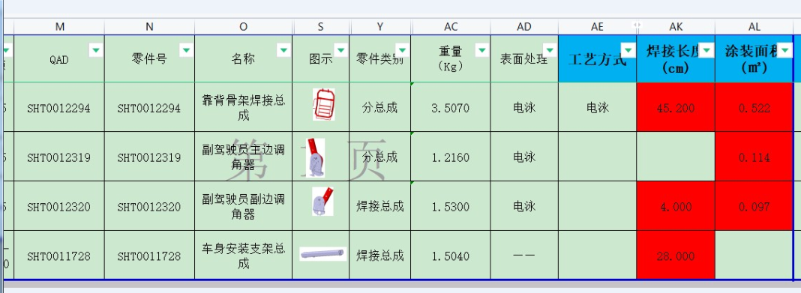

副驾驶员坐垫总成首页
...
编号：GR-21-01-23
车型 |  | T5 |  |  | T5驾驶员座椅总成（1.0气囊减震平台）EBOM清单
 |  |  |  |  | (首页 )
图示 |  |  | NO. | 件号
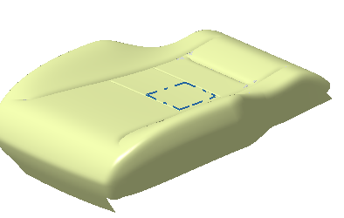 |  |  | 1 | WG1662511046/2
 |  |  | 2 | WG1662511058/2
 |  |  | 3 | WG1662511066/2
 |  |  | 4 | WG1662511234/2
 |  |  | 5 | WG1662511190/2
 |  |  | 6
变更履历
No | 日期 |  | 零件号 |  | 零件名称 | 变更内容
1 | 20201207 |  | SHT0012460 |  | 副驾驶员座垫总成 | 新增内部图号
2 | 20201207 |  | SHT0012461 |  | 副驾驶员座垫总成 | 新增内部图号
3 | 20201207 |  | SHT0012462 |  | 副驾驶员座垫总成 | 新增内部图号
...

